画面レイアウト
 |  | システム名 |  | 画面ID |  |  |  | 操作ログ一覧

 |  | 見積もり承認システム |  | G0001 |  |  |  | 画面レイアウト

概要
 | 保存されている操作ログの表示を行う。
 | 権限が管理者の場合のみ表示・操作可能

画面レイアウト

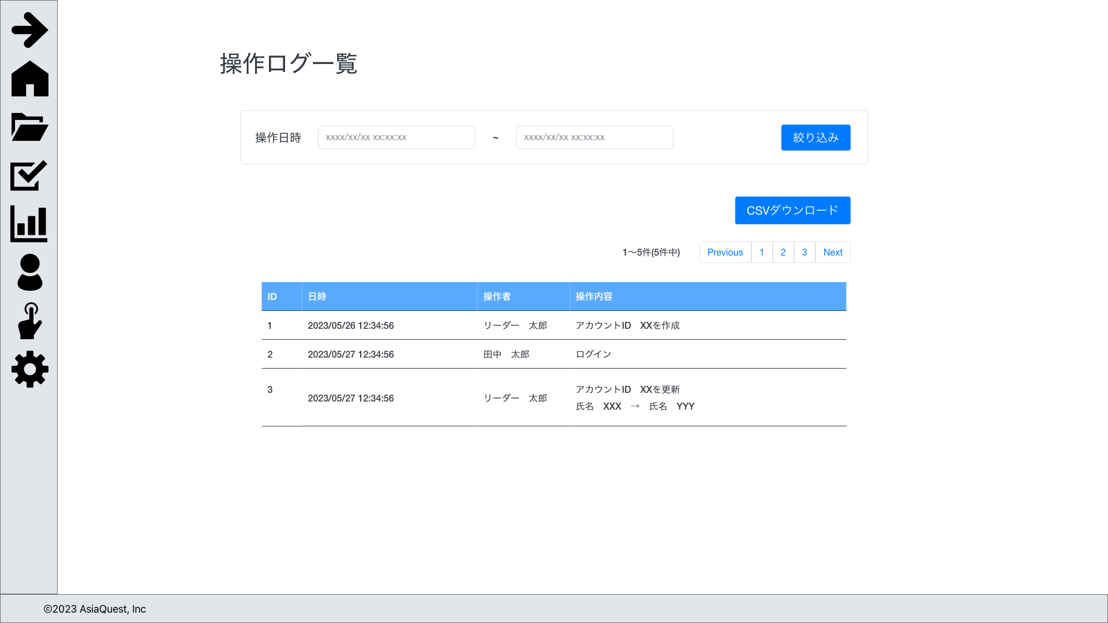

画面項目
No | 項目名 |  | タイプ |  | 必須 | I/O | 桁数 |  | 入力制限 | 初期値 | 参照先 |  | 備考
 |  |  |  |  |  |  |  |  |  |  | テーブル名 | カラム名
 | 検索
1 | 操作日時（開始日） |  | datetime |  | - | - | - |  | - | - | 操作ログ | 操作日時
2 | 操作日時（終了日） |  | datetime |  | - | - | - |  | - | - | 操作ログ | 操作日時
3 | 絞り込み |  | button |  | - | - | - |  | - | - | - | - | 検索の実行

 | 一覧
1 | ID |  | text |  | - | - | - |  | - | - | 操作ログ | ID
2 | 日時 |  | text |  | - | - | - |  | - | - | 操作ログ | 日時
3 | ステータス |  | text |  | - | - | - |  | - | - | 操作ログ | 操作者ID | 氏名を表示
4 | 承認者 |  | text |  | - | - | - |  | - | - | 操作ログ | 操作内容
5 | CSVダウンロード |  | button |  | - | - | - |  | - | - | - | - | CSVダウンロード機能の実行

操作アクション
1. | 画面初期表示
 | 操作ログ一覧の表示を行う。

2. | [絞り込み]ボタン押下
 | 検索の実行

3. | [CSVダウンロード]ボタン押下
 | CSVダウンロード機能の実行

制限・特記事項

処理詳細
 | システム名 |  | 画面ID |  |  |  |  |  |  |  | 操作ログ一覧

 | 見積もり承認システム |  | G0001 |  |  |  |  |  |  |  | 処理詳細

イベント |  | 処理詳細
画面初期表示時 |  | 1. 操作ログ情報の取得
 |  |  | 操作ログテーブルから情報を取得する
 |  |  |  | 取得先
 |  |  |  |  | 操作ログ
 |  |  |  | ソート順
 |  |  |  |  | ID | 降順
 |  |  |  | ペジネーション件数
 |  |  |  |  | 30件

 |  | 2. 画面表示
 |  |  | ・正常系
 |  |  |  | 1.で取得した操作ログ情報を一覧に表示する。
 |  |  |  | 表示項目は[画面レイアウト]シートの画面項目を参照。

 |  |  |  | 取得した操作ログ情報が0件だった場合、メッセージを表示する。
 |  |  |  | メッセージ内容
 |  |  |  | 操作ログはありません。

 |  |  | ・異常系
 |  |  |  | 例外が発生した場合、500エラー画面を表示する。

[絞り込み]ボタン押下 |  | 1. 操作ログ情報の検索取得
 |  |  | 操作ログテーブルから情報を取得する
 |  |  |  | 取得先
 |  |  |  |  | 操作ログ
 |  |  |  | 検索条件
 |  |  |  |  | 操作日時 |  | >= |  | リクエスト.操作日時（開始日）
 |  |  |  |  | 操作日時 |  | <= |  | リクエスト.操作日時（終了日）
 |  |  |  | ソート順
 |  |  |  |  | ID | 降順
 |  |  |  | ペジネーション件数
 |  |  |  |  | 30件

 |  | 2. 画面表示
 |  |  | ・正常系
 |  |  |  | 1.で取得した操作ログ情報を一覧に表示する。
 |  |  |  | 表示項目は[画面レイアウト]シートの画面項目を参照。

 |  |  |  | 取得した操作ログ情報が0件だった場合、メッセージを表示する。
 |  |  |  | メッセージ内容
 |  |  |  | 操作ログはありません。

 |  |  | ・異常系
 |  |  |  | 例外が発生した場合、500エラー画面を表示する。

[絞り込み]ボタン押下 |  | 1. 操作ログ情報の検索取得
 |  |  | 操作ログテーブルから情報を取得する
 |  |  |  | 取得先
 |  |  |  |  | 操作ログ
 |  |  |  | 検索条件
 |  |  |  |  | 操作日時 |  | >= |  | URLパラメータ.操作日時（開始日）
 |  |  |  |  | 操作日時 |  | <= |  | URLパラメータ.操作日時（終了日）
 |  |  |  | ソート順
 |  |  |  |  | ID | 降順

 |  | 2. CSVファイルのダウンロード |  |  |  |  |  |  |  |  |  |  | ※1 日時が2022/07/22 12:51:45の場合は
 |  |  | ・正常系 |  |  |  |  |  |  |  |  |  |  | operation_20220722_125145.csv となる
 |  |  |  | 該当のレポート内容を元にCSVの書き込みを行う。 |  |  |  |  |  |  |  |  | ※2 ヘッダ行を出力する
 |  |  |  | 書き込み終了後、CSV形式でダウンロードをする。 |  |  |  |  |  |  |  |  |  | 項目名（CSVフォーマットシート参照）
 |  |  |  |  | ファイル名 |  |  | 「operation_log_{実行日時}_.csv」を使用 |  |  |  | ※1
出力イメージ
"ID", "日時", "操作者", "操作内容" ←ヘッダ行
"1", "2023/06/30 12:00:00", "操作者名", "操作内容〜〜" ←以降データ行
・
・
・
 |  |  |  |  | 出力項目 |  |  | 「CSVフォーマット」を参照
 |  |  |  |  | 設定 |  |  | ①読み取り文字コード：UTF-8
 |  |  |  |  |  |  |  | ②出力文字コード：SJIS-win
 |  |  |  |  |  |  |  | ③ヘッダ行の有無：有

 |  |  | ・異常系
 |  |  |  | 例外が発生した場合、処理を終了しアラートを表示する。

 |  |  |  |  | パラメータ
 |  |  |  |  | エラーメッセージ |  |  |  |  | 「CSVファイルダウンロードに失敗しました。」

